시트1
 | Cloud Monitor 모니터링 서비스 (中文: 云监控) (AWS: CloudWatch)
Documentation | Documentation_EN | Documentation_CH
설명 | 클라우드 상에서 사용하는 서비스를 모니터링해주면서 수치를 확인하는 서비스이며 임계값 넘어갔을 때 Alert을 발생하게 할 수 있다.
 | 서비스별로 group을 지정해서, 그룹별로 alert 설정가능. (ECS별로 그룹화하여 Alert생성)
MSP 관련 업무 | Alert 설정화면에서 딩톡으로 알람이 올 수 있게 설정가능;
 | 고객사에서 문제가 발생했을 때 가장 먼저 확인해야 하는 것이 바로 Cloud monitor
 | 기본 default로 설정된 alert이 있고 고객사 요청에 따라서 추가를 하거나 수정을 하게 된다.
 | Alert 설정방법과 rule은 Notion -> 이민영 -> CloudMonitor Alert 설정 참조
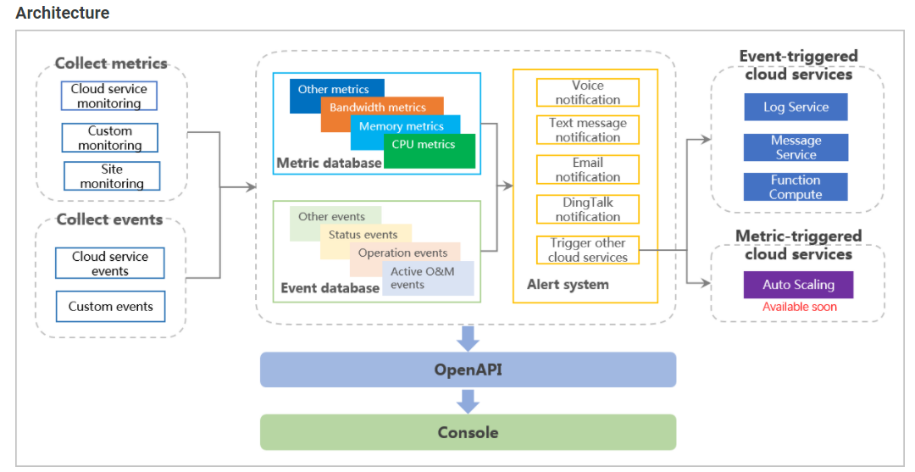
 | Cloud monitor에서 보이지 않는 alert은 MSP API서버에서 코딩(python)으로 Cron으로 주기적으로 돌릴 수 있다. (예문: SSL 만료기간 등)
Architecture
Features | - Dashboard | 필요에 따라 모니터링 데이터를 볼 수 있다. 대시보드를 사용하여 다양한 서비스에서 다양한 인스턴스의 데이터를 한눈에 볼 수 있다.
 | - Application group | 그룹별로 다른 서비스 및 지역의 리소스를 관리할 수 있다. 애플리케이션 그룹을 사용하여 서버, 데이터베이스, 로드 밸런서 및 스토리지 리소스와 같은 비즈니스 리소스를 중앙 집중식으로 관리할 수 있다. 예를 들어 alert rules을 관리하고 애플리케이션 그룹별로 모니터링 데이터를 볼 수 있기 때문에 O&M 효율성을 향상시킨다.
 | - Host monitoring | 서버에 CloudMonitor 에이전트를 설치하여 CPU, 메모리, 디스크 및 네트워크 사용량과 같은 지표의 모니터링 데이터를 수집할 수 있다. 호스트 모니터링을 통해 모든 메트릭에 대한 경고 규칙을 구성할 수 있다.
 | - Event monitoring | 이벤트를 보고하고, 이벤트를 쿼리하고, 이벤트에 대한 경고를 수신할 수 있다. 이벤트 모니터링을 사용하면 예외 또는 비즈니스의 중요한 변경 사항을 CloudMonitor에 보고하고 예외가 발생할 때 알림을 받을 수 있다.
 | - Custom monitoring | CloudMonitor에 관심 있는 비즈니스 지표를 보고할 수 있다. CloudMonitor는 수집된 모니터링 데이터를 처리하고 처리 결과에 따라 경고를 생성한다.
 | - Site monitoring | 네트워크 연결을 테스트할 수 있다. 사이트 모니터링은 Alibaba Cloud 데이터 센터에서 사이트로 실제 사용자 액세스를 시뮬레이션하는 탐지 요청을 보낸다. 즉 고객사 사이트가 열리는지 수시로 확인해주는 기능
 | - Cloud service monitoring | Alibaba Cloud 계정에 대해 활성화된 Alibaba Cloud 서비스의 메트릭을 모니터링할 수 있다. 모니터링 차트에서 각 알리바바 클라우드 서비스의 리소스에 대한 모니터링 데이터를 볼 수 있다. 리소스를 모니터링하도록 경고 규칙을 구성할 수도 있다. 경고 규칙에 따라 경고가 트리거되면 CloudMonitor가 경고 알림을 보낸다. 그능한 한 빨리 클라우드 리소스의 상태를 알 수 있다.
 | - Alert service | 모니터링 데이터를 기반으로 경고 규칙을 구성할 수 있다. CloudMonitor가 모니터링 데이터를 확인하는 방법과 CloudMonitor가 경고 알림을 보내는 시기를 지정하도록 경고 규칙을 구성할 수 있다. 중요한 메트릭에 대한 경고 규칙을 구성한 후 예외가 발생할 때 경고 알림을 수신하고 가능한 한 빨리 예외를 처리할 수 있다.
 | - Container monitoring | 중앙 집중식 글로벌 방식으로 region 전반에 걸쳐 ACK(Container Service for Kubernetes) 클러스터를 모니터링할 수 있다.
Benefits | - Seamless integration | CloudMonitor를 활성화할 필요 없이 Alibaba Cloud 계정을 생성한 직후 CloudMonitor를 사용할 수 있다. CloudMonitor 콘솔에서 Alibaba Cloud 서비스의 상태를 보고 서비스에 대한 경고 규칙을 구성할 수 있다.
 | - Databisualization | CloudMonitor는 대시보드를 사용하여 다양한 모니터링 차트를 제공합니다. CloudMonitor를 사용하면 대시보드를 전체 화면으로 볼 수 있고 모니터링 데이터를 자동으로 새로 고칠 수 있다. 이는 다양한 시나리오에서 모니터링 데이터 시각화의 필요성을 충족한다.
 | - Monitoring data processing | CloudMonitor를 사용하면 대시보드를 사용하여 시간 또는 공간별로 모니터링 데이터를 집계할 수 있다.
 | - Flexible alerting | CloudMonitor는 지표에 대한 알림 서비스를 제공한다. 메트릭에 대한 경고 규칙 및 경고 알림 방법을 구성할 수 있다. CloudMonitor는 경고 규칙이 트리거된 직후 경고 알림을 보낸다. 이를 통해 가장 빠른 기회에 리소스 예외를 감지 및 수정할 수 있으며 서비스 가용성이 향상된다.
Scenarios | - Cloud service onitoring | CloudMonitor는 Alibaba Cloud 계정 내 모든 클라우드 서비스의 리소스를 모니터링 한다. 클라우드 서비스에서 지정된 리소스의 상태 및 메트릭 사용량을 볼 수 있으며 메트릭에 대한 경고 규칙을 구성할 수도 있다. 경고 규칙에 따라 경고가 트리거되면 CloudMonitor가 경고 알림을 보낸다.
 | - Host monitoring | CloudMonitor는 ECS(Elastic Compute Service) 인스턴스의 기본 지표를 모니터링하여 인스턴스가 예상대로 실행되는지 확인할 수 있다. 기본 메트릭에는 CPU 사용량, 메모리 사용량 및 디스크 사용량이 포함된다.
 | - Timely troubleshooting | 지표가 지정된 임계값을 초과하는 경우 CloudMonitor는 경고 규칙에 따라 경고 알림을 보낸다. 이를 통해 가장 빠른 기회에 예외를 알고 쿼리하고 처리할 수 있다
 | - Tmiely scaling | 대역폭, 연결 및 디스크 사용량과 같은 메트릭을 모니터링하기 위한 경고 규칙을 구성한 후 클라우드 서비스의 상태를 모니터링할 수 있으며 비즈니스가 확장되면 가장 빠른 기회에 클라우드 서비스를 확장하라는 경고 알림을 받을 수 있다.
 | - Site monitoring | CloudMonitor는 HTTP(HTTPS), ICMP, TCP, UDP, DNS, SMTP, POP3 및 FTP를 사용하여 사이트를 모니터링할 수 있다. CloudMonitor는 사이트의 가용성, 응답 시간 및 패킷 손실률을 모니터링한다. 이를 통해 전체 사이트 가용성을 모니터링하고 가능한 한 빨리 예외를 처리할 수 있다.
 | - Custom monitoring | 시스템 지표가 요구 사항을 충족할 수 없는 경우 CloudMonitor를 사용하여 사용자 지정 지표를 생성할 수 있다. 사용자 지정 지표의 모니터링 데이터가 수집되어 CloudMonitor에 보고된다. CloudMonitor는 모니터링 차트를 표시하고 사용자 지정 지표에 대한 경고 서비스를 제공한다.

